TDSheet
№ | ФОТО |  | Штрихкод | Наименование | Цвет | Продажная единица, шт. | Кол-во в коробке, шт. | ваша цена со скидкой 15% | заказ
36 | 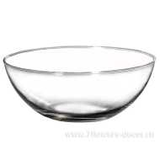 Нет Фото | http://7flowers-decor.ru/upload/1c_catalog/import_files/5500001300446.jpg | 5500001300446 | Блюдо "Шарм" (стекло), D15.5xH6см |  | 1 | 12 | 53.55
145 | 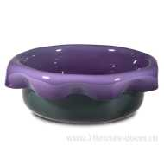 Нет Фото | http://7flowers-decor.ru/upload/1c_catalog/import_files/4606500322367.jpg | 4606500322367 | Блюдо (стекло), D26.5xH9см | Фиолетовый | 1 | 4 | 689.00
128 | 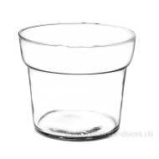 Нет Фото | http://7flowers-decor.ru/upload/1c_catalog/import_files/5500000819959.jpg | 5500000819959 | Ваза "Азалия" (стекло), D16хH13.5cм |  | 1 | 9 | 94.35
101 | 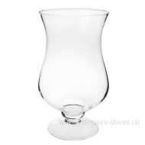 Нет Фото | http://7flowers-decor.ru/upload/1c_catalog/import_files/4607032403005.jpg | 4607032403005 | Ваза "Амфора ваза",D22,5x38 |  | 1 | 1 | 326.40
199 | 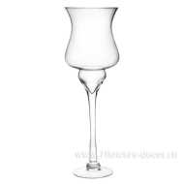 Нет Фото | http://7flowers-decor.ru/upload/1c_catalog/import_files/5500001346185.jpg | 5500001346185 | Ваза "Амфора" (стекло), D14.6xH50cм |  | 1 | 1 | 639.20
195 | 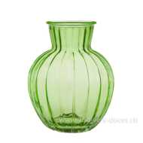 Нет Фото | http://7flowers-decor.ru/upload/1c_catalog/import_files/4627090567877.jpg | 4627090567877 | Ваза "Белла" (стекло),D9хH19,5,зеленый | Зеленый | 1 | 1 | 71.40
153 | 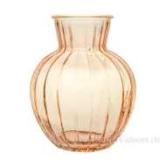 Нет Фото | http://7flowers-decor.ru/upload/1c_catalog/import_files/4627090567884.jpg | 4627090567884 | Ваза "Белла" (стекло),D9хH19,5,оранжевый | Оранжевый | 1 | 1 | 71.40
64 | 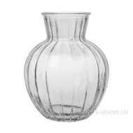 Нет Фото | http://7flowers-decor.ru/upload/1c_catalog/import_files/4627090567891.jpg | 4627090567891 | Ваза "Белла" (стекло),D9хH19,5,серый | Серый | 1 | 1 | 71.40
205 | 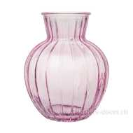 Нет Фото | http://7flowers-decor.ru/upload/1c_catalog/import_files/4627090567907.jpg | 4627090567907 | Ваза "Белла" (стекло),D9хH19,5,сиреневый | Сиреневый | 1 | 1 | 71.40
10 | Нет Фото |  | 4627090567860 | Ваза "Белла"( стекло),D9хH19,5,прозрачный | Прозрачный | 1 | 1 | 59.50
142 | 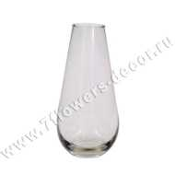 Нет Фото | http://7flowers-decor.ru/upload/1c_catalog/import_files/4606500293797.jpg | 4606500293797 | Ваза "Весна" (стекло), D6хH12cм |  | 1 | 50 | 30.60
69 | 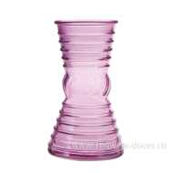 Нет Фото | http://7flowers-decor.ru/upload/1c_catalog/import_files/4627090568003.jpg | 4627090568003 | Ваза "Грейси" (стекло),D90хH190,сиреневый | Сиреневый | 1 | 1 | 71.40
200 | 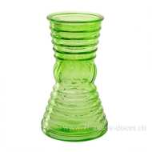 Нет Фото | http://7flowers-decor.ru/upload/1c_catalog/import_files/4627090567976.jpg | 4627090567976 | Ваза "Грейси"(стекло),D90хH190,зеленый | Зеленый | 1 | 1 | 71.40
43 | 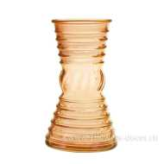 Нет Фото | http://7flowers-decor.ru/upload/1c_catalog/import_files/4627090567983.jpg | 4627090567983 | Ваза "Грейси"(стекло),D90хH190,оранжевый | Оранжевый | 1 | 1 | 71.40
172 | Нет Фото |  | 4627090567969 | Ваза "Грейси"(стекло),D90хH190,прозрачный | Прозрачный | 1 | 1 | 59.50
186 | 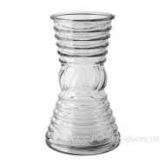 Нет Фото | http://7flowers-decor.ru/upload/1c_catalog/import_files/4627090567990.jpg | 4627090567990 | Ваза "Грейси"(стекло),D9хH19,серый | Серый | 1 | 1 | 71.40
170 | 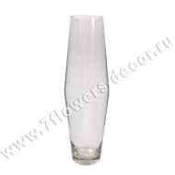 Нет Фото | http://7flowers-decor.ru/upload/1c_catalog/import_files/4606500293810.jpg | 4606500293810 | Ваза "Диаболо" (стекло), D9хH30cм |  | 1 | 8 | 79.90
221 | 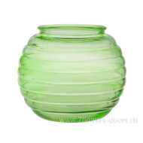 Нет Фото | http://7flowers-decor.ru/upload/1c_catalog/import_files/4627090568027.jpg | 4627090568027 | Ваза "Зара" (стекло),D10xH13,3,зеленый | Зеленый | 1 | 1 | 71.40
93 | 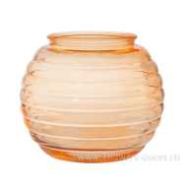 Нет Фото | http://7flowers-decor.ru/upload/1c_catalog/import_files/4627090568034.jpg | 4627090568034 | Ваза "Зара"(стекло),D100xH133,оранжевый | Оранжевый | 1 | 1 | 71.40
9 | 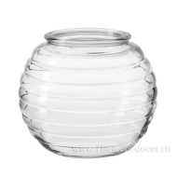 Нет Фото | http://7flowers-decor.ru/upload/1c_catalog/import_files/4627090568010.jpg | 4627090568010 | Ваза "Зара"(стекло),D10xH13,3,прозрачный | Прозрачный | 1 | 1 | 59.50
148 | 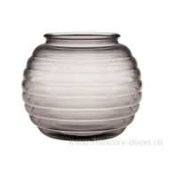 Нет Фото | http://7flowers-decor.ru/upload/1c_catalog/import_files/4627090568041.jpg | 4627090568041 | Ваза "Зара"(стекло),D10xH13,3,серый | Серый | 1 | 1 | 71.40
67 | 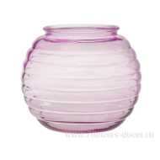 Нет Фото | http://7flowers-decor.ru/upload/1c_catalog/import_files/4627090568058.jpg | 4627090568058 | Ваза "Зара"(стекло),D10xH13,3,сиренеый | Сиреневый | 1 | 1 | 71.40
215 | 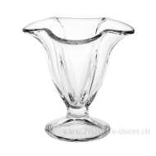 Нет Фото | http://7flowers-decor.ru/upload/1c_catalog/import_files/4607032390275.jpg | 4607032390275 | Ваза "Искорка"(стекло),D11,9xH11,9 |  | 1 | 9 | 63.75
48 | 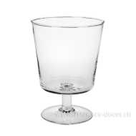 Нет Фото | http://7flowers-decor.ru/upload/1c_catalog/import_files/4607032390749.jpg | 4607032390749 | Ваза "Каркаде-2 ",D13xH18 |  | 1 | 1 | 106.25
193 | 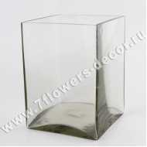 Нет Фото | http://7flowers-decor.ru/upload/1c_catalog/import_files/4606500293827.jpg | 4606500293827 | Ваза "Квадратная" (стекло), 15x15хH20cм |  | 1 | 2 | 358.70
117 | 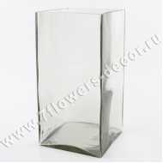 Нет Фото | http://7flowers-decor.ru/upload/1c_catalog/import_files/4606500293834.jpg | 4606500293834 | Ваза "Квадратная" (стекло), 15x15хH30cм |  | 1 | 1 | 543.15
1 | 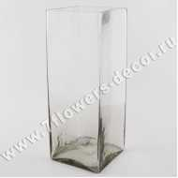 Нет Фото | http://7flowers-decor.ru/upload/1c_catalog/import_files/5500039946638.jpg | 5500039946638 | Ваза "Квадратная" (стекло), 15x15хH40cм |  | 1 | 1 | 665.55
140 | 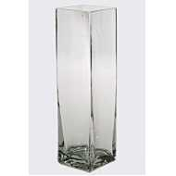 Нет Фото | http://7flowers-decor.ru/upload/1c_catalog/import_files/4606500293841.jpg | 4606500293841 | Ваза "Квадро" (стекло), D7.5хH26cм |  | 1 | 16 | 168.30
66 | 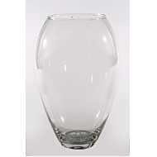 Нет Фото | http://7flowers-decor.ru/upload/1c_catalog/import_files/4606500293858.jpg | 4606500293858 | Ваза "Клавдия" (стекло), D16xH24cм |  | 1 | 4 | 151.30
100 | 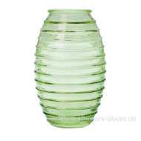 Нет Фото | http://7flowers-decor.ru/upload/1c_catalog/import_files/4627090567921.jpg | 4627090567921 | Ваза "Лайт" (стекло),D7,4хH19,5,зеленый | Зеленый | 1 | 1 | 71.40
156 | Нет Фото |  | 4627090567914 | Ваза "Лайт" (стекло),D7,4хH19,5,прозрачный | Прозрачный | 1 | 1 | 59.50
164 | 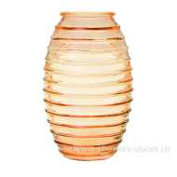 Нет Фото | http://7flowers-decor.ru/upload/1c_catalog/import_files/4627090567938.jpg | 4627090567938 | Ваза "Лайт"(стекло),D7,4хH19,5,оранжевый | Оранжевый | 1 | 1 | 71.40
155 | 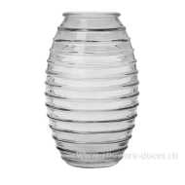 Нет Фото | http://7flowers-decor.ru/upload/1c_catalog/import_files/4627090567945.jpg | 4627090567945 | Ваза "Лайт"(стекло),D7,4хH19,5,серый | Серый | 1 | 1 | 71.40
144 | 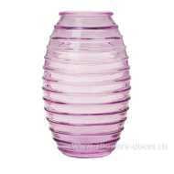 Нет Фото | http://7flowers-decor.ru/upload/1c_catalog/import_files/4627090567952.jpg | 4627090567952 | Ваза "Лайт"(стекло),D7,4хH19,5,сиреневый | Сиреневый | 1 | 1 | 71.40
136 | 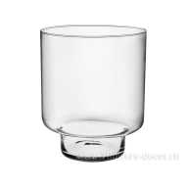 Нет Фото | http://7flowers-decor.ru/upload/1c_catalog/import_files/5500001301073.jpg | 5500001301073 | Ваза "Лола" (стекло), D16.7xH20cм |  | 1 | 4 | 141.95
119 | 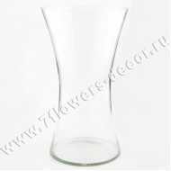 Нет Фото | http://7flowers-decor.ru/upload/1c_catalog/import_files/4606500293872.jpg | 4606500293872 | Ваза "Люксембург" (стекло), D17.5хH30cм |  | 1 | 4 | 198.90
214 | 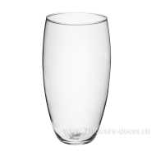 Нет Фото | http://7flowers-decor.ru/upload/1c_catalog/import_files/5500001346176.jpg | 5500001346176 | Ваза "Малага" (стекло), D13.4хH25cм |  | 1 | 4 | 138.55
223 | 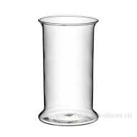 Нет Фото | http://7flowers-decor.ru/upload/1c_catalog/import_files/5500001041199.jpg | 5500001041199 | Ваза "Пантеон" (стекло), D10.5xH15cм |  | 1 | 16 | 85.85
162 | Нет Фото | http://7flowers-decor.ru/upload/1c_catalog/import_files/5500001202456.jpg | 5500001202456 | Ваза "Пантеон" (стекло), D15xH25cм |  | 1 | 4 | 138.55
96 | 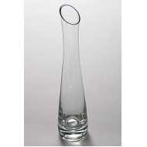 Нет Фото | http://7flowers-decor.ru/upload/1c_catalog/import_files/4606500293889.jpg | 4606500293889 | Ваза "Розовая" (стекло), D5xH26cм |  | 1 | 25 | 84.15
104 | 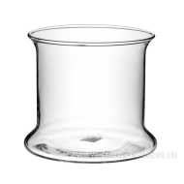 Нет Фото | http://7flowers-decor.ru/upload/1c_catalog/import_files/5500001202464.jpg | 5500001202464 | Ваза "Роми" (стекло), D15xH13cм |  | 1 | 9 | 107.10
65 | 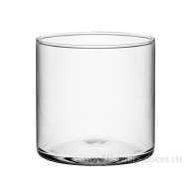 Нет Фото | http://7flowers-decor.ru/upload/1c_catalog/import_files/4606500455638.jpg | 4606500455638 | Ваза "Трубка 107" (стекло), D10.7хH10cм |  | 1 | 18 | 50.15
123 | 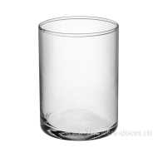 Нет Фото | http://7flowers-decor.ru/upload/1c_catalog/import_files/5500001346190.jpg | 5500001346190 | Ваза "Трубка 107" (стекло), D10.7хH15cм |  | 1 | 16 | 85.85
163 | 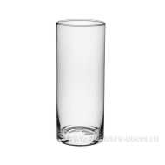 Нет Фото | http://7flowers-decor.ru/upload/1c_catalog/import_files/5500001025523.jpg | 5500001025523 | Ваза "Трубка 107" (стекло), D10.7хH25cм |  | 1 | 9 | 158.10
118 | 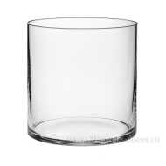 Нет Фото | http://7flowers-decor.ru/upload/1c_catalog/import_files/5500039946577.jpg | 5500039946577 | Ваза "Трубка 146" (стекло), D14.6xH15cм |  | 1 | 9 | 141.95
189 | 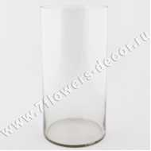 Нет Фото | http://7flowers-decor.ru/upload/1c_catalog/import_files/5500001041200.jpg | 5500001041200 | Ваза "Трубка 146" (стекло), D14.6xH35cм |  | 1 | 4 | 195.50
63 | 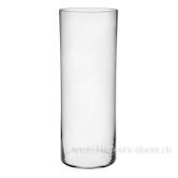 Нет Фото | http://7flowers-decor.ru/upload/1c_catalog/import_files/5500001202465.jpg | 5500001202465 | Ваза "Трубка 146" (стекло), D14.6xH40cм |  | 1 | 1 | 231.20
159 | 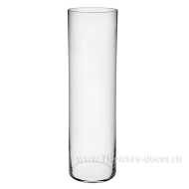 Нет Фото | http://7flowers-decor.ru/upload/1c_catalog/import_files/5500001025532.jpg | 5500001025532 | Ваза "Трубка 146" (стекло), D14.6хH50cм |  | 1 | 1 | 319.60
219 | 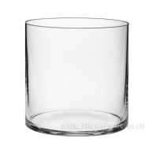 Нет Фото | http://7flowers-decor.ru/upload/1c_catalog/import_files/5500001025529.jpg | 5500001025529 | Ваза "Трубка 200" (стекло), D20xH20cм |  | 1 | 1 | 158.10
88 | 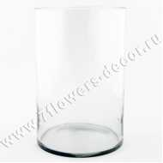 Нет Фото | http://7flowers-decor.ru/upload/1c_catalog/import_files/5500039946584.jpg | 5500039946584 | Ваза "Трубка 200" (стекло), D20xH30cм |  | 1 | 1 | 249.05
103 | 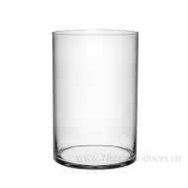 Нет Фото | http://7flowers-decor.ru/upload/1c_catalog/import_files/5500000819943.jpg | 5500000819943 | Ваза "Трубка 200" (стекло), D20xH40cм |  | 1 | 4 | 342.55
53 | 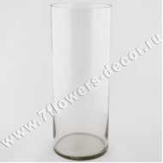 Нет Фото | http://7flowers-decor.ru/upload/1c_catalog/import_files/5500039946591.jpg | 5500039946591 | Ваза "Трубка 200" (стекло), D20xH50cм |  | 1 | 1 | 415.65
29 | 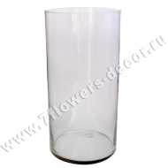 Нет Фото | http://7flowers-decor.ru/upload/1c_catalog/import_files/5500039946607.jpg | 5500039946607 | Ваза "Трубка 200" (стекло), D20хH60cм |  | 1 | 1 | 528.70
99 | 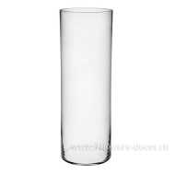 Нет Фото | http://7flowers-decor.ru/upload/1c_catalog/import_files/5500000819945.jpg | 5500000819945 | Ваза "Трубка 200" (стекло), D20хH70cм |  | 1 | 1 | 674.05
30 |  Нет Фото | http://7flowers-decor.ru/upload/1c_catalog/import_files/4607032394846.jpg | 4607032394846 | Ваза "Улитка-2 ",D20x14 |  | 1 | 1 | 143.65
2 |  Нет Фото | http://7flowers-decor.ru/upload/1c_catalog/import_files/4606500455645.jpg | 4606500455645 | Ваза "Фестиво" (стекло), D12.5xH20cм |  | 1 | 9 | 130.05
18 |  Нет Фото | http://7flowers-decor.ru/upload/1c_catalog/import_files/8713368088604.jpg | 8713368088604 | Ваза "Форбс" (стекло), D14,5хН12 см, в асс. |  | 1 | 120 | 210.80
173 |  Нет Фото | http://7flowers-decor.ru/upload/1c_catalog/import_files/4607032393153.jpg | 4607032393153 | Ваза "Цикламен",D20*20xH20 |  | 1 | 1 | 771.80
177 |  Нет Фото | http://7flowers-decor.ru/upload/1c_catalog/import_files/5500001025524.jpg | 5500001025524 | Ваза "Цилиндр" (стекло), D5xH23cм |  | 1 | 25 | 85.85
95 |  Нет Фото | http://7flowers-decor.ru/upload/1c_catalog/import_files/5500000819923.jpg | 5500000819923 | Ваза "Шаровая" 1л (стекло), D10хH10cм |  | 1 | 18 | 62.90
82 |  Нет Фото | http://7flowers-decor.ru/upload/1c_catalog/import_files/4606500293896.jpg | 4606500293896 | Ваза "Шаровая" 2л (стекло), D15.7xH13cм |  | 1 | 8 | 84.15
152 |  Нет Фото | http://7flowers-decor.ru/upload/1c_catalog/import_files/4606500293902.jpg | 4606500293902 | Ваза "Шаровая" 4л (стекло), D21.3хH18.8cм |  | 1 | 4 | 149.60
178 |  Нет Фото | http://7flowers-decor.ru/upload/1c_catalog/import_files/5500001041196.jpg | 5500001041196 | Ваза "Шаровая" 7.5л (стекло), D25.5хH21.5cм |  | 1 | 2 | 213.35
181 | Нет Фото |  | 5901477414442 | Ваза (стекло ) D30хH11см |  | 1 | 1 | 646.00
210 |  Нет Фото | http://7flowers-decor.ru/upload/1c_catalog/import_files/5907752612756.jpg | 5907752612756 | Ваза (стекло) 40x12xH10см |  | 1 | 1 | 712.30
110 |  Нет Фото | http://7flowers-decor.ru/upload/1c_catalog/import_files/5901477414527.jpg | 5901477414527 | Ваза (стекло) D10хH42см |  | 1 | 1 | 646.00
74 |  Нет Фото | http://7flowers-decor.ru/upload/1c_catalog/import_files/5901477414756.jpg | 5901477414756 | Ваза (стекло) D11xH60см | Белый | 1 | 1 | 690.20
197 |  Нет Фото | http://7flowers-decor.ru/upload/1c_catalog/import_files/5901477414763.jpg | 5901477414763 | Ваза (стекло) D12xH80 | Белый | 1 | 1 | 799.85
41 | Нет Фото |  | 5901477413728 | Ваза (стекло) D15хH15 см |  | 1 | 4 | 208.25
161 |  Нет Фото | http://7flowers-decor.ru/upload/1c_catalog/import_files/5901477414688.jpg | 5901477414688 | Ваза (стекло) D16хH20см |  | 1 | 1 | 459.85
15 | Нет Фото |  | 5901477413193 | Ваза (стекло) D16хH80 см |  | 1 | 1 | 1371.05
122 | Нет Фото |  | 5901477414558 | Ваза (стекло) D18хH27см |  | 1 | 1 | 526.15
40 |  Нет Фото | http://7flowers-decor.ru/upload/1c_catalog/import_files/5901477411816.jpg | 5901477411816 | Ваза (стекло) D20xH19см |  | 1 | 1 | 328.95
114 | Нет Фото |  | 5901477414855 | Ваза (стекло) D20хH20 см |  | 1 | 4 | 274.55
87 | Нет Фото |  | 5901477413438 | Ваза (стекло) D20хH30 см |  | 1 | 1 | 438.60
115 |  Нет Фото | http://7flowers-decor.ru/upload/1c_catalog/import_files/5901477414695.jpg | 5901477414695 | Ваза (стекло) D20хH30см |  | 1 | 1 | 646.00
158 |  Нет Фото | http://7flowers-decor.ru/upload/1c_catalog/import_files/5901477414572.jpg | 5901477414572 | Ваза (стекло) D21xH65см | Белый | 1 | 1 | 1084.60
24 | Нет Фото |  | 5901477411632 | Ваза (стекло) D22хH25 см |  | 1 | 1 | 427.55
188 |  Нет Фото | http://7flowers-decor.ru/upload/1c_catalog/import_files/5901477412813.jpg | 5901477412813 | Ваза (стекло) D22хH70см | Белый | 1 | 1 | 1609.90
137 | Нет Фото |  | 5901477414794 | Ваза (стекло) D24xH18 см |  | 1 | 8 | 460.70
71 |  Нет Фото | http://7flowers-decor.ru/upload/1c_catalog/import_files/5907752610929.jpg | 5907752610929 | Ваза (стекло) D24хH21см |  | 1 | 1 | 569.50
150 | Нет Фото |  | 5901477412004 | Ваза (стекло) D25xH17см |  | 1 | 4 | 449.65
52 |  Нет Фото | http://7flowers-decor.ru/upload/1c_catalog/import_files/5907752613661.jpg | 5907752613661 | Ваза (стекло) D25xH45см |  | 1 | 1 | 657.05
112 | Нет Фото |  | 5907725610448 | Ваза (стекло) D25хH80 см |  | 1 | 1 | 1085.45
151 |  Нет Фото | http://7flowers-decor.ru/upload/1c_catalog/import_files/5907752619236.jpg | 5907752619236 | Ваза (стекло) D28xH22см |  | 1 | 1 | 438.60
174 | Нет Фото |  | 5907752613463 | Ваза (стекло) D28хH30 см |  | 1 | 1 | 570.35
56 |  Нет Фото | http://7flowers-decor.ru/upload/1c_catalog/import_files/5901477412714.jpg | 5901477412714 | Ваза (стекло) D28хH8см |  | 1 | 1 | 449.65
133 |  Нет Фото | http://7flowers-decor.ru/upload/1c_catalog/import_files/5901477413810.jpg | 5901477413810 | Ваза (стекло) D29хH28см |  | 1 | 1 | 679.15
179 | Нет Фото |  | 5901477410734 | Ваза (стекло) D40xH9см |  | 1 | 1 | 866.15
192 | Нет Фото |  | 5907752611896 | Ваза (стекло) H12x40x12см |  | 1 | 2 | 668.95
125 |  Нет Фото | http://7flowers-decor.ru/upload/1c_catalog/import_files/4606500347872.jpg | 4606500347872 | Ваза (стекло), 10x10xH10см |  | 1 | 12 | 113.05
20 |  Нет Фото | http://7flowers-decor.ru/upload/1c_catalog/import_files/4606500347896.jpg | 4606500347896 | Ваза (стекло), 10x10xH45см |  | 1 | 6 | 338.30
61 |  Нет Фото | http://7flowers-decor.ru/upload/1c_catalog/import_files/4606500298488.jpg | 4606500298488 | Ваза (стекло), 12.5х9хН20см |  | 1 | 24 | 204.00
38 |  Нет Фото | http://7flowers-decor.ru/upload/1c_catalog/import_files/4606500361977.jpg | 4606500361977 | Ваза (стекло), 12х12х22.5см | Белый | 1 | 12 | 122.00
49 |  Нет Фото | http://7flowers-decor.ru/upload/1c_catalog/import_files/4606500361984.jpg | 4606500361984 | Ваза (стекло), 12х12х22.5см | Розовый | 1 | 12 | 122.00
108 |  Нет Фото | http://7flowers-decor.ru/upload/1c_catalog/import_files/4606500347902.jpg | 4606500347902 | Ваза (стекло), 15x15xH30см |  | 1 | 6 | 601.00
73 |  Нет Фото | http://7flowers-decor.ru/upload/1c_catalog/import_files/4606500362011.jpg | 4606500362011 | Ваза (стекло), D10.8хH20.5см | Розовый | 1 | 12 | 77.00
131 |  Нет Фото | http://7flowers-decor.ru/upload/1c_catalog/import_files/4606500362028.jpg | 4606500362028 | Ваза (стекло), D10.8хH20.5см | Фиолетовый | 1 | 12 | 109.65
220 |  Нет Фото | http://7flowers-decor.ru/upload/1c_catalog/import_files/4606500362004.jpg | 4606500362004 | Ваза (стекло), D10.8хH20.5см | Белый | 1 | 12 | 77.00
28 |  Нет Фото | http://7flowers-decor.ru/upload/1c_catalog/import_files/4606500317042.jpg | 4606500317042 | Ваза (стекло), D10xH23.5см |  | 1 | 12 | 154.00
166 |  Нет Фото | http://7flowers-decor.ru/upload/1c_catalog/import_files/4606500317059.jpg | 4606500317059 | Ваза (стекло), D10xH25см |  | 1 | 12 | 234.60
22 |  Нет Фото | http://7flowers-decor.ru/upload/1c_catalog/import_files/4606500317066.jpg | 4606500317066 | Ваза (стекло), D11.5xH13см |  | 1 | 24 | 92.00
68 |  Нет Фото | http://7flowers-decor.ru/upload/1c_catalog/import_files/4606500347926.jpg | 4606500347926 | Ваза (стекло), D11.5xH15.5см |  | 1 | 6 | 112.00
70 |  Нет Фото | http://7flowers-decor.ru/upload/1c_catalog/import_files/4606500317103.jpg | 4606500317103 | Ваза (стекло), D11.5xH30.5см |  | 1 | 6 | 221.00
209 |  Нет Фото | http://7flowers-decor.ru/upload/1c_catalog/import_files/4606500317134.jpg | 4606500317134 | Ваза (стекло), D11xH22.5см |  | 1 | 12 | 181.90
194 |  Нет Фото | http://7flowers-decor.ru/upload/1c_catalog/import_files/4606500347919.jpg | 4606500347919 | Ваза (стекло), D11xH22см |  | 1 | 6 | 188.70
19 |  Нет Фото | http://7flowers-decor.ru/upload/1c_catalog/import_files/4606500317172.jpg | 4606500317172 | Ваза (стекло), D12.5xH21см |  | 1 | 12 | 148.00
57 |  Нет Фото | http://7flowers-decor.ru/upload/1c_catalog/import_files/4606500317196.jpg | 4606500317196 | Ваза (стекло), D12.5xH50см |  | 1 | 6 | 365.50
5 |  Нет Фото | http://7flowers-decor.ru/upload/1c_catalog/import_files/4606500374007.jpg | 4606500374007 | Ваза (стекло), D12xH14.5см |  | 1 | 24 | 260.95
83 |  Нет Фото | http://7flowers-decor.ru/upload/1c_catalog/import_files/4606500299683.jpg | 4606500299683 | Ваза (стекло), D12хH18см | Зеленый | 1 | 12 | 79.00
182 |  Нет Фото | http://7flowers-decor.ru/upload/1c_catalog/import_files/4606500299669.jpg | 4606500299669 | Ваза (стекло), D12хH18см | Розовый | 1 | 1 | 79.00
191 |  Нет Фото | http://7flowers-decor.ru/upload/1c_catalog/import_files/4606500299652.jpg | 4606500299652 | Ваза (стекло), D12хH18см | Фиолетовый | 1 | 12 | 79.00
4 |  Нет Фото | http://7flowers-decor.ru/upload/1c_catalog/import_files/4606500357741.jpg | 4606500357741 | Ваза (стекло), D13.5xH13см |  | 1 | 12 | 161.50
202 |  Нет Фото | http://7flowers-decor.ru/upload/1c_catalog/import_files/4606500317141.jpg | 4606500317141 | Ваза (стекло), D13.5xH19.5см |  | 1 | 12 | 148.00
217 |  Нет Фото | http://7flowers-decor.ru/upload/1c_catalog/import_files/4606500317158.jpg | 4606500317158 | Ваза (стекло), D13.5xH25см |  | 1 | 12 | 307.00
90 |  Нет Фото | http://7flowers-decor.ru/upload/1c_catalog/import_files/4606500317097.jpg | 4606500317097 | Ваза (стекло), D13xH13см |  | 1 | 12 | 156.40
8 |  Нет Фото | http://7flowers-decor.ru/upload/1c_catalog/import_files/4606500347940.jpg | 4606500347940 | Ваза (стекло), D13xH20см |  | 1 | 12 | 191.25
33 |  Нет Фото | http://7flowers-decor.ru/upload/1c_catalog/import_files/4606500362059.jpg | 4606500362059 | Ваза (стекло), D13хH17см | Фиолетовый | 1 | 6 | 77.00
85 |  Нет Фото | http://7flowers-decor.ru/upload/1c_catalog/import_files/4606500362035.jpg | 4606500362035 | Ваза (стекло), D13хH17см | Белый | 1 | 6 | 77.00
176 |  Нет Фото | http://7flowers-decor.ru/upload/1c_catalog/import_files/4606500362042.jpg | 4606500362042 | Ваза (стекло), D13хH17см | Розовый | 1 | 6 | 77.00
184 |  Нет Фото | http://7flowers-decor.ru/upload/1c_catalog/import_files/4606500317202.jpg | 4606500317202 | Ваза (стекло), D14xH28.5см |  | 1 | 12 | 193.00
84 |  Нет Фото | http://7flowers-decor.ru/upload/1c_catalog/import_files/4606500347964.jpg | 4606500347964 | Ваза (стекло), D15.3xH25см |  | 1 | 6 | 206.55
42 |  Нет Фото | http://7flowers-decor.ru/upload/1c_catalog/import_files/4606500347933.jpg | 4606500347933 | Ваза (стекло), D15.5xH24.5см |  | 1 | 6 | 239.70
146 |  Нет Фото | http://7flowers-decor.ru/upload/1c_catalog/import_files/4606500317080.jpg | 4606500317080 | Ваза (стекло), D15.5xH30см |  | 1 | 6 | 338.00
203 | Нет Фото | http://7flowers-decor.ru/upload/1c_catalog/import_files/4606500347988.jpg | 4606500347988 | Ваза (стекло), D15xH12.5см |  | 1 | 6 | 161.00
21 |  Нет Фото | http://7flowers-decor.ru/upload/1c_catalog/import_files/4606500322282.jpg | 4606500322282 | Ваза (стекло), D15xH29см | Белый | 1 | 6 | 878.90
109 |  Нет Фото | http://7flowers-decor.ru/upload/1c_catalog/import_files/4606500286478.jpg | 4606500286478 | Ваза (стекло), D15xH41см | Зеленый | 1 | 6 | 2035.75
23 |  Нет Фото | http://7flowers-decor.ru/upload/1c_catalog/import_files/4606500374151.jpg | 4606500374151 | Ваза (стекло), D15xH50см |  | 1 | 6 | 468.00
55 |  Нет Фото | http://7flowers-decor.ru/upload/1c_catalog/import_files/4606500286454.jpg | 4606500286454 | Ваза (стекло), D15xH54см | Серый | 1 | 1 | 1437.00
27 |  Нет Фото | http://7flowers-decor.ru/upload/1c_catalog/import_files/4606500317165.jpg | 4606500317165 | Ваза (стекло), D16.5xH25.5см |  | 1 | 6 | 260.95
139 |  Нет Фото | http://7flowers-decor.ru/upload/1c_catalog/import_files/4606500233748.jpg | 4606500233748 | Ваза (стекло), D16xH55см |  | 1 | 2 | 1311.00
11 |  Нет Фото | http://7flowers-decor.ru/upload/1c_catalog/import_files/4606500298433.jpg | 4606500298433 | Ваза (стекло), D17.5xH15см |  | 1 | 8 | 383.35
34 |  Нет Фото | http://7flowers-decor.ru/upload/1c_catalog/import_files/4606500298884.jpg | 4606500298884 | Ваза (стекло), D18.6хH20.3см |  | 1 | 8 | 311.10
169 |  Нет Фото | http://7flowers-decor.ru/upload/1c_catalog/import_files/4606500347995.jpg | 4606500347995 | Ваза (стекло), D19.5xH16.5см |  | 1 | 4 | 258.00
75 |  Нет Фото | http://7flowers-decor.ru/upload/1c_catalog/import_files/4606500286485.jpg | 4606500286485 | Ваза (стекло), D19xH30см | Зеленый | 1 | 4 | 1922.70
7 |  Нет Фото | http://7flowers-decor.ru/upload/1c_catalog/import_files/4606500299829.jpg | 4606500299829 | Ваза (стекло), D19х16см | Розовый | 1 | 6 | 155.55
157 |  Нет Фото | http://7flowers-decor.ru/upload/1c_catalog/import_files/4606500299812.jpg | 4606500299812 | Ваза (стекло), D19х16см | Фиолетовый | 1 | 6 | 155.55
175 |  Нет Фото | http://7flowers-decor.ru/upload/1c_catalog/import_files/4606500299843.jpg | 4606500299843 | Ваза (стекло), D19х16см | Зеленый | 1 | 6 | 155.55
213 | Нет Фото | http://7flowers-decor.ru/upload/1c_catalog/import_files/4606500374137.jpg | 4606500374137 | Ваза (стекло), D20xH60см |  | 1 | 2 | 1040.00
183 |  Нет Фото | http://7flowers-decor.ru/upload/1c_catalog/import_files/4606500374144.jpg | 4606500374144 | Ваза (стекло), D20xH80см |  | 1 | 2 | 1353.00
92 |  Нет Фото | http://7flowers-decor.ru/upload/1c_catalog/import_files/4606500254651.jpg | 4606500254651 | Ваза (стекло), D21xH36см | Коричневый | 1 | 4 | 824.00
207 |  Нет Фото | http://7flowers-decor.ru/upload/1c_catalog/import_files/4606500298563.jpg | 4606500298563 | Ваза (стекло), D21xH40см |  | 1 | 4 | 461.55
190 |  Нет Фото | http://7flowers-decor.ru/upload/1c_catalog/import_files/4606500374076.jpg | 4606500374076 | Ваза (стекло), D25.5xH50см |  | 1 | 4 | 1326.85
201 |  Нет Фото | http://7flowers-decor.ru/upload/1c_catalog/import_files/4606500286119.jpg | 4606500286119 | Ваза (стекло), D29xH52см | Коричневый | 1 | 1 | 2517.70
59 |  Нет Фото | http://7flowers-decor.ru/upload/1c_catalog/import_files/4606500357659.jpg | 4606500357659 | Ваза (стекло), D3.5xH30см |  | 1 | 36 | 118.15
6 |  Нет Фото | http://7flowers-decor.ru/upload/1c_catalog/import_files/4606500233861.jpg | 4606500233861 | Ваза (стекло), D30хН70см |  | 1 | 2 | 2697.90
134 | Нет Фото | http://7flowers-decor.ru/upload/1c_catalog/import_files/4606500357673.jpg | 4606500357673 | Ваза (стекло), D4.5xH50см |  | 1 | 12 | 142.00
106 | Нет Фото | http://7flowers-decor.ru/upload/1c_catalog/import_files/4606500357666.jpg | 4606500357666 | Ваза (стекло), D4xH40см |  | 1 | 24 | 148.75
102 | Нет Фото | http://7flowers-decor.ru/upload/1c_catalog/import_files/4606500357680.jpg | 4606500357680 | Ваза (стекло), D5xH60см |  | 1 | 12 | 249.90
35 |  Нет Фото | http://7flowers-decor.ru/upload/1c_catalog/import_files/4606500317189.jpg | 4606500317189 | Ваза (стекло), D7xH40см |  | 1 | 12 | 184.00
143 |  Нет Фото | http://7flowers-decor.ru/upload/1c_catalog/import_files/4606500317127.jpg | 4606500317127 | Ваза (стекло), D9xH40см |  | 1 | 12 | 132.00
98 |  Нет Фото | http://7flowers-decor.ru/upload/1c_catalog/import_files/8717669323785.jpg | 8717669323785 | Ваза (стекло), H13xD9 |  | 1 | 48 | 229.50
26 |  Нет Фото | http://7flowers-decor.ru/upload/1c_catalog/import_files/8712799302549.jpg | 8712799302549 | Ваза (стекло), H26xD21 | Голубой | 1 | 2 | 1033.60
212 |  Нет Фото | http://7flowers-decor.ru/upload/1c_catalog/import_files/8712799302563.jpg | 8712799302563 | Ваза (стекло), H26xD21 | Светло-сиреневый | 1 | 2 | 1033.60
138 |  Нет Фото | http://7flowers-decor.ru/upload/1c_catalog/import_files/4606500244751.jpg | 4606500244751 | Ваза (стекло), H37см | Белый | 1 | 2 | 814.00
171 |  Нет Фото | http://7flowers-decor.ru/upload/1c_catalog/import_files/4606500244768.jpg | 4606500244768 | Ваза (стекло), H37см | Черный | 1 | 4 | 1184.90
127 |  Нет Фото | http://7flowers-decor.ru/upload/1c_catalog/import_files/8712799302532.jpg | 8712799302532 | Ваза (стекло), H40xD15 | Желтый | 1 | 4 | 1148.35
180 |  Нет Фото | http://7flowers-decor.ru/upload/1c_catalog/import_files/8712799302556.jpg | 8712799302556 | Ваза (стекло), H40xD15 | Голубой | 1 | 4 | 1148.35
216 |  Нет Фото | http://7flowers-decor.ru/upload/1c_catalog/import_files/8712799302570.jpg | 8712799302570 | Ваза (стекло), H40xD15 | Светло-сиреневый | 1 | 4 | 1148.35
13 |  Нет Фото | http://7flowers-decor.ru/upload/1c_catalog/import_files/4606500244744.jpg | 4606500244744 | Ваза (стекло), H59см | Белый | 1 | 2 | 1160.00
72 |  Нет Фото | http://7flowers-decor.ru/upload/1c_catalog/import_files/4606500477562.jpg | 4606500477562 | Ваза 92-011 проз.крш.жел.102С/С | Проз.крш.жел.102С/С | 1 | 12 | 67.15
126 |  Нет Фото | http://7flowers-decor.ru/upload/1c_catalog/import_files/4606500477586.jpg | 4606500477586 | Ваза 92-011 проз.крш.коньяк./С | Проз.крш.коньяк./С | 1 | 12 | 67.15
149 |  Нет Фото | http://7flowers-decor.ru/upload/1c_catalog/import_files/4606500477555.jpg | 4606500477555 | Ваза 92-011 проз.крш.лзр.3125С/С | Проз.крш.лзр.3125С/С | 1 | 12 | 67.15
222 |  Нет Фото | http://7flowers-decor.ru/upload/1c_catalog/import_files/4606500477579.jpg | 4606500477579 | Ваза 92-011 проз.крш.роз.3614С/С | Проз.крш.роз.3614С/С | 1 | 12 | 67.15
16 |  Нет Фото | http://7flowers-decor.ru/upload/1c_catalog/import_files/4627097500280.jpg | 4627097500280 | Ваза 92-011 проз.крш.син. 639/С | Проз.крш.син. 639/С | 1 | 12 | 67.15
77 |  Нет Фото | http://7flowers-decor.ru/upload/1c_catalog/import_files/8713368292223.jpg | 8713368292223 | Ваза квадратная (стекло), 5х5хH30 см |  | 1 | 6 | 224.00
211 |  Нет Фото | http://7flowers-decor.ru/upload/1c_catalog/import_files/5901477411762.jpg | 5901477411762 | Ваза Конус (стекло) D11xH40см |  | 1 | 1 | 328.95
120 |  Нет Фото | http://7flowers-decor.ru/upload/1c_catalog/import_files/5907752612930.jpg | 5907752612930 | Ваза Конус (стекло) D11xH60см |  | 1 | 1 | 470.90
168 |  Нет Фото | http://7flowers-decor.ru/upload/1c_catalog/import_files/5907752611230.jpg | 5907752611230 | Ваза Конус (стекло) D12xH80см |  | 1 | 2 | 657.05
141 |  Нет Фото | http://7flowers-decor.ru/upload/1c_catalog/import_files/5901477414602.jpg | 5901477414602 | Ваза Конус (стекло) D25xH60см |  | 1 | 1 | 755.65
124 |  Нет Фото | http://7flowers-decor.ru/upload/1c_catalog/import_files/5901477413346.jpg | 5901477413346 | Ваза Конус (стекло) D25смxH60см |  | 1 | 1 | 810.90
94 | Нет Фото |  | 5901477410376 | Ваза Конус (стекло) D25хH100 см |  | 1 | 1 | 1195.10
54 |  Нет Фото | http://7flowers-decor.ru/upload/1c_catalog/import_files/5901477413902.jpg | 5901477413902 | Ваза Кувшин (стекло) D10xH11см |  | 1 | 1 | 186.15
113 | Нет Фото |  | 5901477414671 | Ваза Кувшин (стекло) H20см |  | 1 | 1 | 416.50
154 |  Нет Фото | http://7flowers-decor.ru/upload/1c_catalog/import_files/5901477414633.jpg | 5901477414633 | Ваза Кувшин (стекло) H22см |  | 1 | 1 | 340.00
62 |  Нет Фото | http://7flowers-decor.ru/upload/1c_catalog/import_files/5901477414534.jpg | 5901477414534 | Ваза Кувшин (стекло) H30см |  | 1 | 1 | 701.25
218 |  Нет Фото | http://7flowers-decor.ru/upload/1c_catalog/import_files/5901477414657.jpg | 5901477414657 | Ваза Кувшин (стекло) Н16см |  | 1 | 1 | 317.90
51 | Нет Фото |  | 5901477414664 | Ваза Кувшин(стекло) H16см |  | 1 | 1 | 317.90
39 |  Нет Фото | http://7flowers-decor.ru/upload/1c_catalog/import_files/5907752612381.jpg | 5907752612381 | Ваза Мартини (стекло) D12xH24см |  | 1 | 6 | 136.85
79 |  Нет Фото | http://7flowers-decor.ru/upload/1c_catalog/import_files/5907752613609.jpg | 5907752613609 | Ваза Мартини (стекло) D16хH30см |  | 1 | 1 | 416.50
58 |  Нет Фото | http://7flowers-decor.ru/upload/1c_catalog/import_files/5907752611735.jpg | 5907752611735 | Ваза Мартини (стекло) D16хH40см |  | 1 | 1 | 449.65
80 |  Нет Фото | http://7flowers-decor.ru/upload/1c_catalog/import_files/5907752610950.jpg | 5907752610950 | Ваза Мартини (стекло) D16хH50см |  | 1 | 4 | 526.15
86 |  Нет Фото | http://7flowers-decor.ru/upload/1c_catalog/import_files/5907752610967.jpg | 5907752610967 | Ваза Мартини (стекло) D16хH60см |  | 1 | 4 | 602.65
91 |  Нет Фото | http://7flowers-decor.ru/upload/1c_catalog/import_files/5907752611834.jpg | 5907752611834 | Ваза Мартини (стекло) D20xH40см |  | 1 | 1 | 547.40
204 |  Нет Фото | http://7flowers-decor.ru/upload/1c_catalog/import_files/5907752610981.jpg | 5907752610981 | Ваза Мартини (стекло) D25xH50см |  | 1 | 1 | 690.20
46 |  Нет Фото | http://7flowers-decor.ru/upload/1c_catalog/import_files/5907752614576.jpg | 5907752614576 | Ваза Мартини (стекло) D25xH60см |  | 1 | 1 | 733.55
130 |  Нет Фото | http://7flowers-decor.ru/upload/1c_catalog/import_files/5907752610998.jpg | 5907752610998 | Ваза Мартини (стекло) D30xH70см |  | 1 | 1 | 1193.40
47 |  Нет Фото | http://7flowers-decor.ru/upload/1c_catalog/import_files/5907752619311.jpg | 5907752619311 | Ваза Мартини (стекло) D35xH90см |  | 1 | 1 | 1751.85
17 |  Нет Фото | http://7flowers-decor.ru/upload/1c_catalog/import_files/8717141812912.jpg | 8717141812912 | Ваза СИГМА (стекло), D24.5xH50см | Белый | 1 | 1 | 1790.95
37 |  Нет Фото | http://7flowers-decor.ru/upload/1c_catalog/import_files/8717141813605.jpg | 8717141813605 | Ваза СИГМА (стекло), D24.5xH50см |  | 1 | 1 | 1433.10
81 |  Нет Фото | http://7flowers-decor.ru/upload/1c_catalog/import_files/8717141813162.jpg | 8717141813162 | Ваза СИГМА (стекло), D29.5xH66.5см | Черный | 1 | 1 | 2687.70
198 |  Нет Фото | http://7flowers-decor.ru/upload/1c_catalog/import_files/8717141813100.jpg | 8717141813100 | Ваза СИГМА (стекло), D29.5xH66.5см | Белый | 1 | 3 | 2687.70
12 |  Нет Фото | http://7flowers-decor.ru/upload/1c_catalog/import_files/8717141813353.jpg | 8717141813353 | Ваза СИГМА (стекло), D34.5xH90см | Белый | 1 | 1 | 3942.30
14 |  Нет Фото | http://7flowers-decor.ru/upload/1c_catalog/import_files/8717141813377.jpg | 8717141813377 | Ваза СИГМА (стекло), D34.5xH90см | Черный | 1 | 1 | 3942.30
97 |  Нет Фото | http://7flowers-decor.ru/upload/1c_catalog/import_files/8717141813650.jpg | 8717141813650 | Ваза СИГМА (стекло), D34.5xH90см |  | 1 | 1 | 3155.20
121 | Нет Фото |  | 5901477414800 | Ваза Цилиндр (стекло) D16хH80 см | Белый | 1 | 1 | 1360.00
76 | Нет Фото |  | 5907752613128 | Ваза Цилиндр (стекло) D25хH75 см |  | 1 | 1 | 1754.40
45 | Нет Фото |  | 5901477412417 | Ваза Цилиндр (стекло) D30хH70 см |  | 1 | 1 | 2763.35
105 | Нет Фото |  | 5901477414411 | Ваза Цилиндр (стекло) D35хH38см |  | 1 | 1 | 1513.00
111 |  Нет Фото | http://7flowers-decor.ru/upload/1c_catalog/import_files/4607032392927.jpg | 4607032392927 | Ваза"Пантеон ",D21x35 |  | 1 | 2 | 290.70
196 |  Нет Фото | http://7flowers-decor.ru/upload/1c_catalog/import_files/5500000819929.jpg | 5500000819929 | Ваза-бокал "Бренди" 12л (стекло), D29.5хH35см |  | 1 | 1 | 532.10
165 |  Нет Фото | http://7flowers-decor.ru/upload/1c_catalog/import_files/4606500293919.jpg | 4606500293919 | Ваза-бокал "Бренди" 1л (стекло), D11.5xH17см |  | 1 | 9 | 79.90
208 |  Нет Фото | http://7flowers-decor.ru/upload/1c_catalog/import_files/4606500293926.jpg | 4606500293926 | Ваза-бокал "Бренди" 2л (стекло), D16хH19.1см |  | 1 | 4 | 133.45
60 |  Нет Фото | http://7flowers-decor.ru/upload/1c_catalog/import_files/5500001041204.jpg | 5500001041204 | Ваза-бокал "Бренди" 3л (стекло), D19хH24см |  | 1 | 4 | 221.85
25 |  Нет Фото | http://7flowers-decor.ru/upload/1c_catalog/import_files/5500000819928.jpg | 5500000819928 | Ваза-бокал "Бренди" 5л (стекло), D20хH28см |  | 1 | 4 | 266.05
44 |  Нет Фото | http://7flowers-decor.ru/upload/1c_catalog/import_files/5500000819931.jpg | 5500000819931 | Ваза-мартини "Арамис" (стекло), D18.5хH35см |  | 1 | 1 | 383.35
89 | Нет Фото |  | 4606500479764 | Пантеон ваза ср. (стекло), D15xH25см | Верена | 1 | 4 | 309.06
206 |  Нет Фото | http://7flowers-decor.ru/upload/1c_catalog/import_files/4606500293933.jpg | 4606500293933 | Подсвечник "Кубик" (стекло), 10х10хH10см |  | 1 | 6 | 113.05
187 |  Нет Фото | http://7flowers-decor.ru/upload/1c_catalog/import_files/4606500293940.jpg | 4606500293940 | Подсвечник "Кубик" (стекло), 6х6хH6см |  | 1 | 12 | 62.90
32 |  Нет Фото | http://7flowers-decor.ru/upload/1c_catalog/import_files/4606500293957.jpg | 4606500293957 | Подсвечник "Тило" (стекло), D10хH9см |  | 1 | 32 | 53.55
132 |  Нет Фото | http://7flowers-decor.ru/upload/1c_catalog/import_files/5500000819934.jpg | 5500000819934 | Подсвечник "Тило" (стекло), D15.8хH15см |  | 1 | 9 | 124.95
167 |  Нет Фото | http://7flowers-decor.ru/upload/1c_catalog/import_files/4606500294756.jpg | 4606500294756 | Подсвечник "Фликер" (стекло), D9.7хH11.7см |  | 1 | 18 | 58.65
160 |  Нет Фото | http://7flowers-decor.ru/upload/1c_catalog/import_files/5901037777321.jpg | 5901037777321 | Подсвечник (стекло),9XH11X9 см |  | 1 | 36 | 116.45
116 |  Нет Фото | http://7flowers-decor.ru/upload/1c_catalog/import_files/5500001041202.jpg | 5500001041202 | Розетка "Роми" (стекло), D16.1хH6.3см |  | 1 | 16 | 68.00
31 |  Нет Фото | http://7flowers-decor.ru/upload/1c_catalog/import_files/5500001301079.jpg | 5500001301079 | Сувенир "Груша" (стекло), D13xH21.5см |  | 1 | 9 | 99.45
135 |  Нет Фото | http://7flowers-decor.ru/upload/1c_catalog/import_files/5500001301078.jpg | 5500001301078 | Сувенир "Яблоко" (стекло), D12.6xH14см |  | 1 | 9 | 92.65
3 |  Нет Фото | http://7flowers-decor.ru/upload/1c_catalog/import_files/4606500361960.jpg | 4606500361960 | Чаша (стекло), 16x6xH10.5см |  | 1 | 12 | 196.35
129 |  Нет Фото | http://7flowers-decor.ru/upload/1c_catalog/import_files/4606500348008.jpg | 4606500348008 | Чаша (стекло), 25x7xH10см |  | 1 | 12 | 271.15
50 |  Нет Фото | http://7flowers-decor.ru/upload/1c_catalog/import_files/4606500243037.jpg | 4606500243037 | Чаша (стекло), 30х12хH15см |  | 1 | 8 | 602.00
107 |  Нет Фото | http://7flowers-decor.ru/upload/1c_catalog/import_files/5500034438701.jpg | 5500034438701 | Чаша (стекло), 35х10xH12см |  | 1 | 6 | 606.00
78 |  Нет Фото | http://7flowers-decor.ru/upload/1c_catalog/import_files/5500034438688.jpg | 5500034438688 | Чаша (стекло), 40х10xH11см |  | 1 | 12 | 804.10
224 |  Нет Фото | http://7flowers-decor.ru/upload/1c_catalog/import_files/4606500372423.jpg | 4606500372423 | Чаша (стекло), D15хH8см |  | 1 | 12 | 153.85
185 |  Нет Фото | http://7flowers-decor.ru/upload/1c_catalog/import_files/5500034438671.jpg | 5500034438671 | Чаша (стекло), D32xH32см |  | 1 | 2 | 963.90

